Goodies en Gifts 1
Prijzenblad excl. btw
In kolom E vult u de prijs per artikel in, gebaseerd op de aantallen genoemd in kolom D. Deze aantallen zijn een indicatie o.b.v. historische cijfers, waaraan geen rechten kunnen worden ontleend. Wanneer in kolom C een ‘ja’ staat vermeld, dan dient dit artikel altijd direct uit voorraad leverbaar te zijn. Wanneer in kolom C een ‘nee’ staat, dan betreft het genoemde aantal een schatting van het totaal van een of meerdere maatwerkopdrachten. Ga hier bij uw prijsstelling uit van drie deelleveringen. Nota bene: de hieronder genoemde artikelen kunnen afwijken van de artikelen die na gunning daadwerkelijk via de webshop zullen worden aangeboden.
Omschrijving | Afbeelding | Voorraadartikel | verwachte aantallen per jaar | prijs per stuk excl. btw | prijs per totaal
Balpen Balpen met drukmechanisme, papieren grip en PLA-onderdelen (van 100% biologisch afbreekbaar maïs), voorzien van één kleuren opdruk. |  | ja | 5000 | € 0.00 | € 0.00
Waterfles 450 ml met geintegreerde drinkbeker. met fontys logo paars op wit gemaakt van veiligegrondstoffen, klimaat neutraal geproduceerd BPA free en cradle to cradle | Geen afbeelding beschikbaar. | Ja | 250 | € 0.00 | € 0.00
Dubbelwandige thermosbeker kleur zwart, met Fontys logo, lekvrij, 350 ml, vaatwasserbestendig | 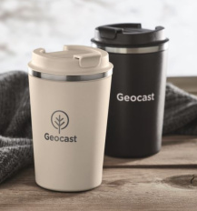 | Ja | 150 | € 0.00 | € 0.00
Graduation cap Afstudeerhoed gemaakt van duurzaam gerecycled materiaal. Voorzien van een paarse kwast. One size fits all, met elastiek in de stof voor een perfecte pasvorm. De hoed is bedrukt met het Fontys-logo. | 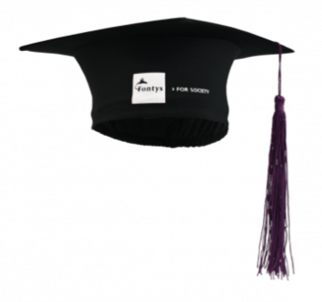 | Ja | 500 | € 0.00 | € 0.00
Hoesje/envelop voor cadeaubon recyclebaar Hoesje/envelop; ideeën zijn welkom, zie ook gunningscriterium 3 en let op prijsplafond € 0,50 | 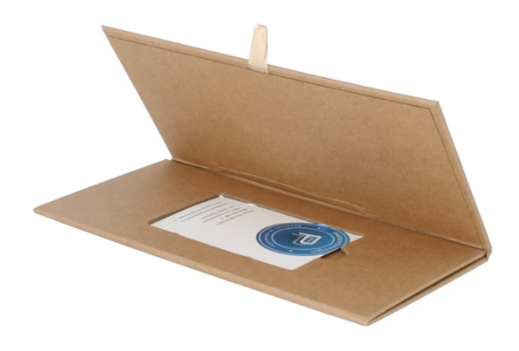 | Ja | 1000 | € 0.00 | € 0.00
Katoenen tas Naturel-/ecru kleurig bxh 38 x 42 cm exclusief hengsel |  | Ja | 600 | € 0.00 | € 0.00
Lanyard Lanyard gemaakt van duurzaam rPET met een handige karabijnhaak. De lanyard is volledig bedrukt en heeft het Fontys-design. Breedte: 20 mm. Voorzien van een veiligheidssluiting in de nek en met afneembare sleutelhanger. |  | ja | 4000 | € 0.00 | € 0.00
Opvouwbare tas De opvouwbare boodschappentas is gemaakt van 190T RPET en heeft een afmeting van 38 x 40 cm. Paarskleurig met opdruk. |  | Ja | 200 | € 0.00 | € 0.00
Paperbag De papieren tas heeft het FSC-keurmerk. Het Fontys-logo is aan beide zijden van de tas aangebracht. De afmeting van de tas is 34 x 18 x 35 cm. |  | Ja | 1000 | € 0.00 | € 0.00
Paraplu De automatische Fontys paraplu is gemaakt van duurzaam materiaal bijv petflessen. De paraplu heeft een zwarte metalen stok, zwarte baleinen en een zwart handvat. De stof is voorzien van het Fontys-logo. Maat diameter ca. 90 cm | 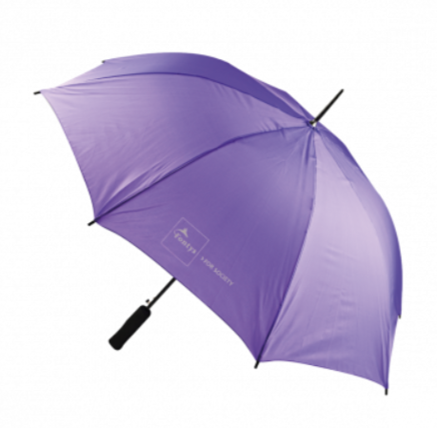 | Ja | 50 | € 0.00 | € 0.00
Schrijfblok A4 Het Fontys schrijfblok in A4-formaat is gemaakt van gerecycled papier. De omslag heeft een full-color bedrukking en de binnenzijde bevat gelinieerde pagina’s. Het schrijfblok heeft 100 vellen. |  | Ja | 500 | € 0.00 | € 0.00
Schrijfblok A5 Het Fontys schrijfblok in A5-formaat is gemaakt van gerecycled papier. De omslag heeft een full-color bedrukking en de binnenzijde bevat gelinieerde pagina’s. Het schrijfblok heeft 100 vellen. |  | Ja | 1500 | € 0.00 | € 0.00
Jubileum balpen Gemaakt van roestvrij staal en voorzien van een gravure van het Fontys-logo. Geleverd in een geschenkdoos. | Geen afbeelding beschikbaar. | Ja | 150 | € 0.00 | € 0.00
Halve maan schouder-/heuptasje Ecrukleurig, met verstelbare schouderband. Duurzaam materiaal RPET met binnenritsvak |  | Nee | 200 | € 0.00 | € 0.00
Keyfinder/airtag wit met paars Fontys logo Gerecycled plastic/duurzaam ABS kunststof |  | Nee | 250 | € 0.00 | € 0.00
Rugzak Ecru met paars logo, gerecycled katoen. 40.5 cm x 37.5 cm (l x b) | 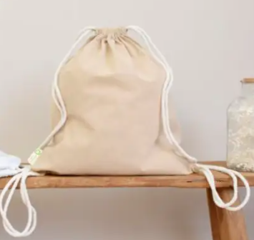 | Nee | 500 | € 0.00 | € 0.00
Seed paper memo pads Memo-bloc van zaadpapier met één groot geel memovel en gekleurde paginamarkeerders. Bedrukt met het Fontys-logo in 1 kleur op de kaft. | 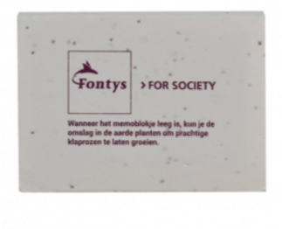 | Nee | 300 | € 0.00 | € 0.00
Sleutelhanger met klompje Hout, standaard formaat sleutelhanger, wit met tweezijdig paarse opdruk | 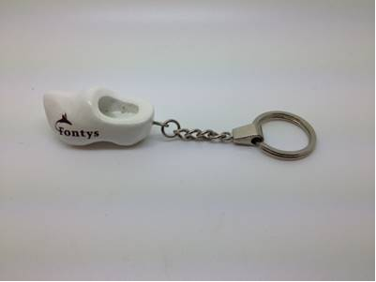 | Nee | 1000 | € 0.00 | € 0.00
Textielstickers op A4-vel Maat van de stickers: L4785 |  | Nee | 250 | € 0.00 | € 0.00
USB hub Gemaakt van duurzaam materiaal. Poort voor usb-c en usb-a, met paars Fontys logo | 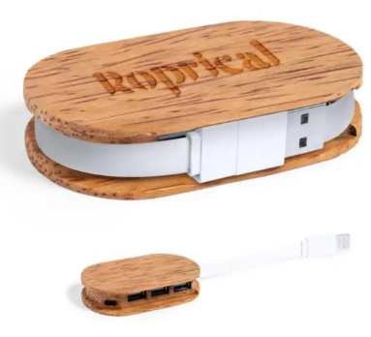 | Nee | 250 | € 0.00 | € 0.00
Telefoonhoesje 10,8 x 21cm. Waterdichte telefoonhoes met verstelbaar en afneembaar koord. Waterbestendigheidsklasse: IPX 8. Geschikt voor telefoons tot 6,7 inch.(17 cm) |  | Nee | 200 | € 0.00 | € 0.00
 |  |  |  | Totaal inschrijfbedrag | € 0.00

 |  |  |  |  | € 0.00

Goodies en Gifts 2
Prijzenblad excl. btw
In kolom E vult u de prijs per artikel in, gebaseerd op de aantallen genoemd in kolom D. Deze aantallen zijn een indicatie o.b.v. historische cijfers, waaraan geen rechten kunnen worden ontleend. Wanneer in kolom C een ‘ja’ staat vermeld, dan dient dit artikel altijd direct uit voorraad leverbaar te zijn. Wanneer in kolom C een ‘nee’ staat, dan betreft het genoemde aantal een schatting van het totaal van een of meerdere maatwerkopdrachten. Ga hier bij uw prijsstelling uit van drie deelleveringen. Nota bene: de hieronder genoemde artikelen kunnen afwijken van de artikelen die na gunning daadwerkelijk via de webshop zullen worden aangeboden.
Omschrijving | Afbeelding | Voorraadartikel | verwachte aantallen per jaar | prijs per stuk excl. btw | prijs per totaal
Hardcover notebook Het Fontys hardcover notebook in A5 format is gemaakt van gerecycled papier. De omslag heeft een full color print en de inhoud heeft gelinieerde pagina's. Het notitieboek heeft een leeslint en een elastische sluiting. Het papier heeft het FSC quality merk. | 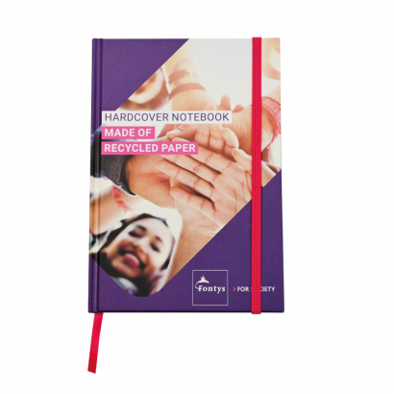 | ja | 1000 | € 0.00 | € 0.00
Hoodie Gemaakt van 100% organisch katoen Ecrukleurig Fairtrade en OEKO-TEX gecertificeerd Op voorzijde Fontysprint (zie voorbeeld) |  | Nee | 200 | € 0.00 | € 0.00
T-shirt van duurzaam BCI-katoen, 180 grams, met korte mouw en ronde hals, voorzien van logo op de voorzijde. Eén prijs voor alle maten (S t/m XXL) en varianten M/V. |  | Nee | 500 | € 0.00 | € 0.00
 |  |  |  | Totaal inschrijfbedrag | € 0.00

 |  |  |  |  | € 0.00

